Sheet1
ポートフォリオシート

氏名 | 王 子良 | 所属 | 東京コミュニケーションアート専門学校

作品名 | メニノの冒険 | 作品画像
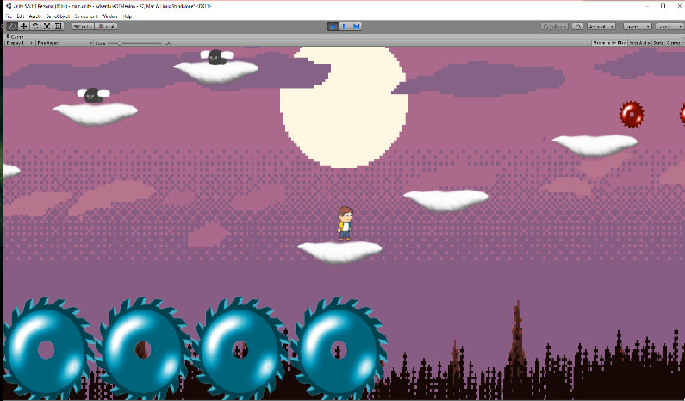
ジャンル | 2Dロールアクション
プラットフォーム | IOS / PC
開発環境 | unity
使用言語 | C#
制作期間 | 2週間
チーム人数 | 1

■ゲーム概要
マップが難しい2Dロールアクションゲーム

■制作担当箇所
開発全般

■アピールポイント
まだ全然完成していないですが、仕様的にマップがかなり難しい2Dロールアクションを考えております。写真の通りに、メインはモンスターではなく、マップです。今は少しだけ完成したのですが、プレーヤーのアニメーション、基本的な動き、プレーヤーと地面の判定とかは完成しております。 プログラムには、一番苦労したのは当たりの判定です。HittingSystemというクラスを作りました。今、このゲームのすべて当たり判定はこのクラスに参照しています。例えば、キャラクターと地面の判定とか、敵が壁に当たったら、方向を変えますとか、これからもこのクラスを直し、完壁な当たりのクラスを作りだしたいと思います。このゲームには、メインがマップの難しさなので、これからは２Ｄマップのエディター拡張を作ろうと思っています。

■ファイル名

